Hoja 1
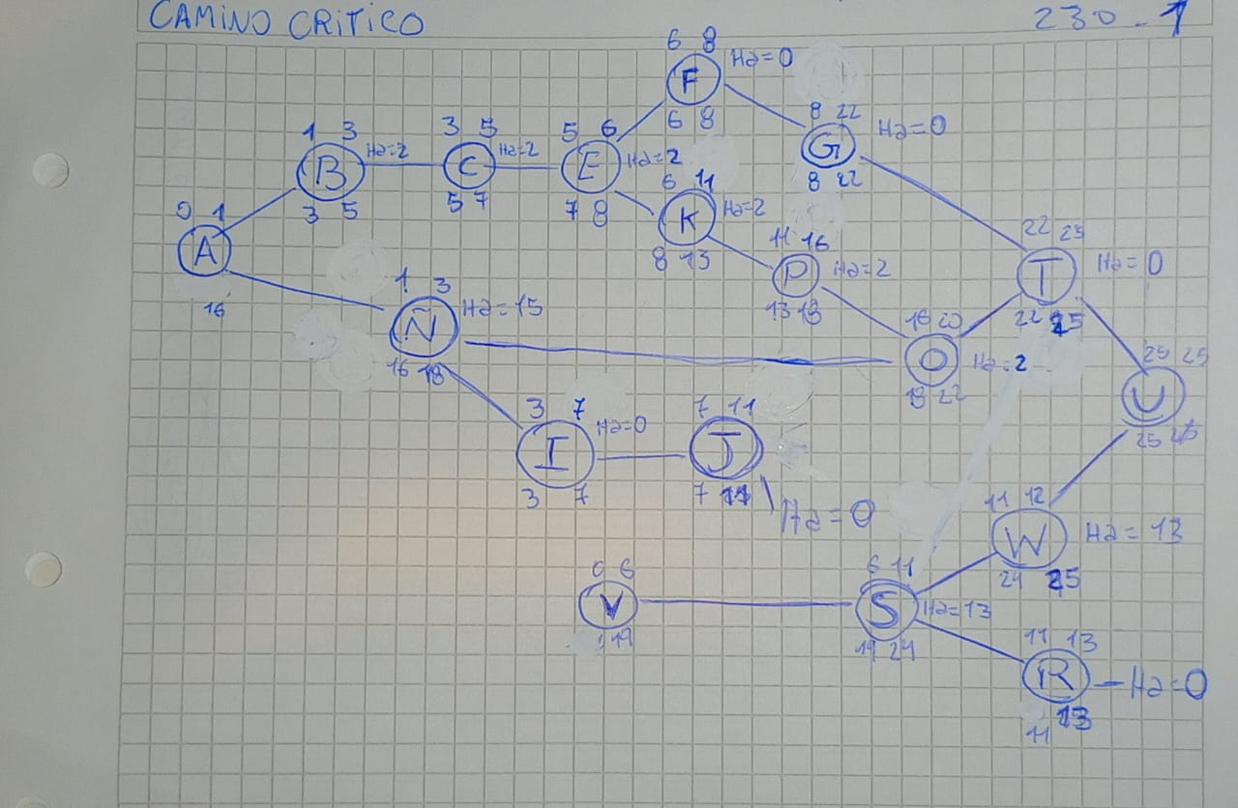
Actividad | Descripcion | Duracion | Depende de...
A | Entrevista | 1 | ----
B | FODA | 2 | A
C | Problematica y la solucion propuesta | 2 | B
D | Documento del estado del arte | 1 | A
E | Documento de Requerimientos(Funcionales y no funcionales) | 1 | C
F | MVP(Minimo Producto Viable) | 2 | E
G | Desarrollo de la pagina web | 14 | F
H | Diagrama DFD( de contexto,DFD 1 , DFD 2) | 7 | A
I | Casos de uso extendidos | 4 | Ñ
J | Diagramas de Secuencia | 4 | I
K | Redacción de historias de usuario | 5 | E
L | Manual de Instalación/Despliegue | 5 | P
N | Normas APA | 6 | --
Ñ | Diagrama UML | 2 | A
O | Codificaciones | 4 | Ñ y P
P | Diagrama DER | 5 | K
Q | Diccionario de Datos | 2 | P
R | Prepsupuesto | 2 | S
S | Infraestrectura red(Cisco Packet) | 5 | V
T | Pruebas | 3 | O y G
U | Finalizacion(publicacion) | 1 | T y W
V | MaquetaRemax | 6 | ----
W | Pruebas Red | 1 | S
X
Y
Z

